상품제안서
에코너 LED 미니 손전등 | 상품코드: S36834

 |  |  |  |  |  |  | 02-713-8555 | www.synergygift.co.kr
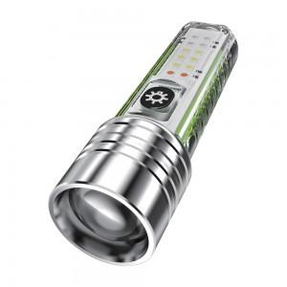 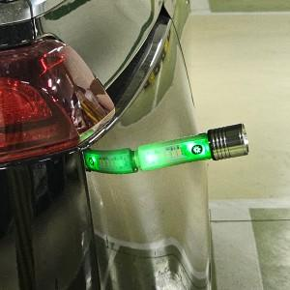 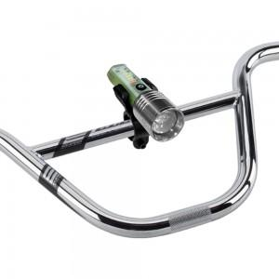

【상세/제작정보】 | 500루멘의 밝기, 2600ma 배터리 충전형, 자전거 브라켓 포함

【인쇄/포장옵션】 | 레이저 / 포장지포장

【공급단가】 | 수량 | 50~ | 100~ | 500~ | 1,000~ | 2,000~
*VAT별도 | 단가 | 15,950원 | 15,360원 | 14,770원 | 14,180원 | 13,820원

【상품 URL】 | https://www.synergygift.co.kr:443/src/goods_detail.php?gdno=36834

